Competencias_2S_2026
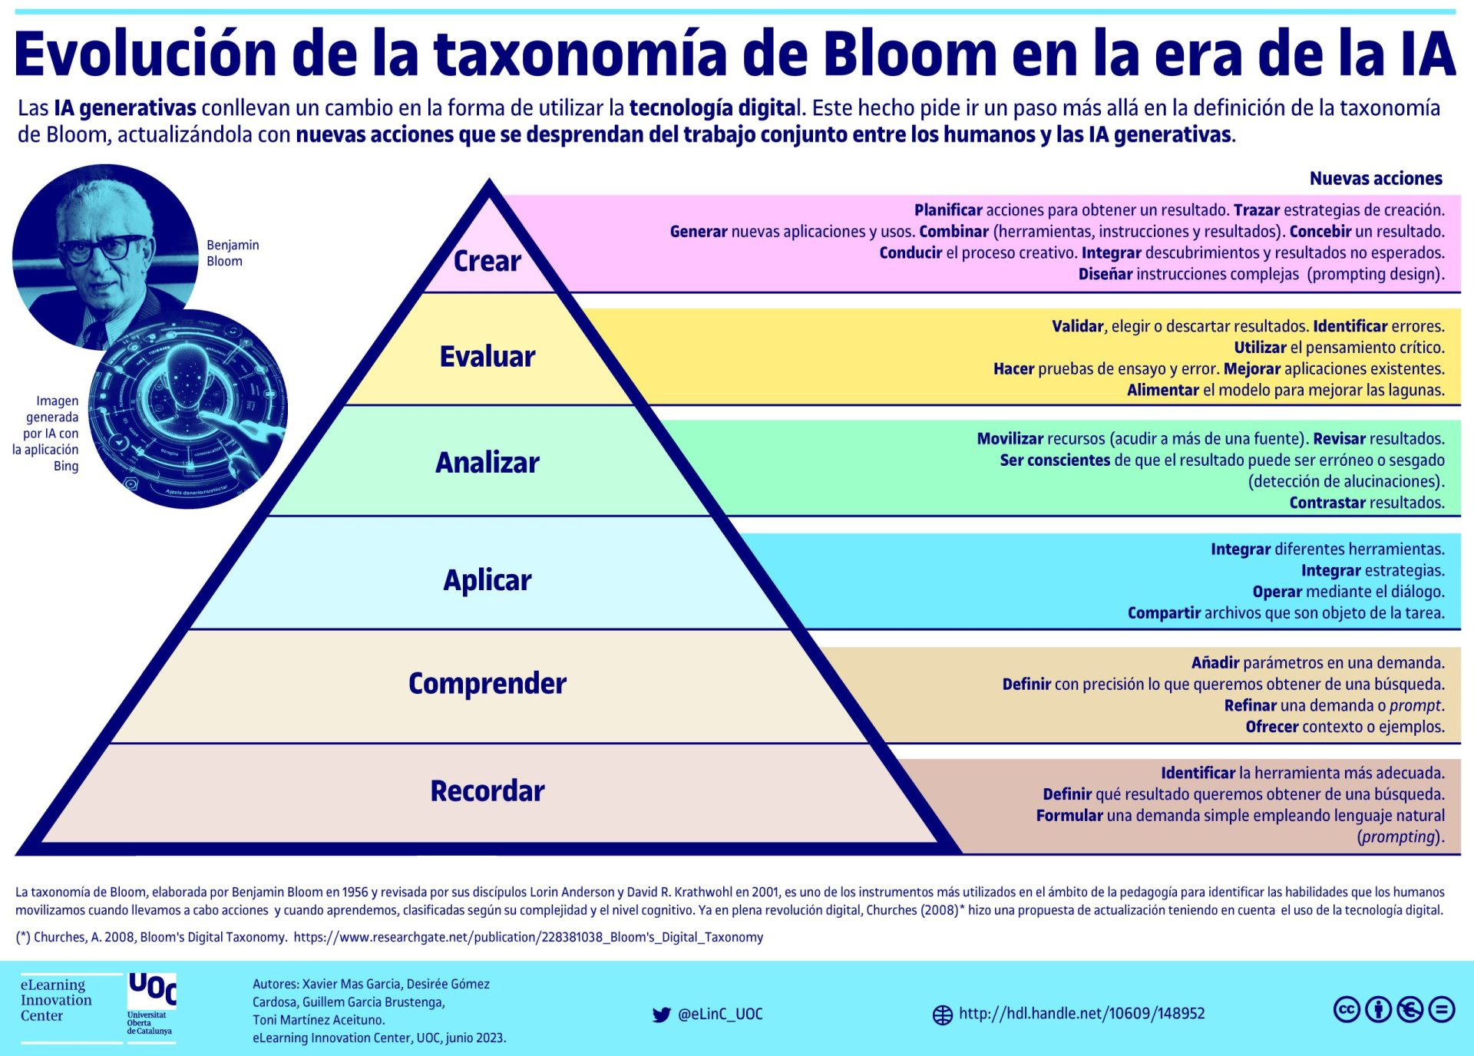
Competencias que se formaran en el Segundo Semestre 2026

Curso | 770 - Introducción a la Programación y Computación 1
Periodo al que aplica | Segundo Semestre 2026

Competencias relacionadas al perfil del egresado (Especifica) |  |  |  | Competencias relacionadas al perfil del egresado (General)
1 | Identifica oportunidades y riesgos para la innovación y adaptación de conocimientos y tecnologías para resolver problemas. |  |  | 1 | Actualiza permanente sus conocimientos relacionados con TIC en general, apoyándose en las estrategias de aprendizaje apropiadas.
2 | Demuestra pensamiento crítico, actitud investigativa y rigor analítico en el planteamiento y la resolución de problemas complejos. |  |  | 2 | Construye soluciones integrales trabajando en forma colaborativa y propositiva en equipos interdisciplinarios, en forma presencial o utilizando plataformas virtuales.
3 | Demuestra destreza y habilidad en la selección, uso y adaptación de herramientas metodológicas, tecnológicas, equipos especializados y en la lectura e interpretación de datos, pertinentes al contexto de su ejercicio profesional. |  |  | 3 | Maneja e Interpreta adecuadamente datos masivos, sean estos estructurados o no estructurados, facilitando su visualización e interpretación de forma eficaz en apoyo a la toma de decisiones.

No | Tipo | Verbo en Presente | Objeto de la acción | [Palabras conectoreas] Herramientas o metodología | [Palabras conectoreas] Condiciones específicas | Nivel
1 |  | Analiza | Estructuras de datos y algoritmos | Análisis de complejidad temporal | Optimizar rendimiento y eficiencia
 | Analiza Estructuras de datos y algoritmos Análisis de complejidad temporal Optimizar rendimiento y eficiencia
2 |  | Implementa | Sistemas de software | Java, archivos y APIs | Integridad y seguridad de datos
 | Implementa Sistemas de software Java, archivos y APIs Integridad y seguridad de datos
3 |  | Evalúa | Arquitecturas de software | Patrones de diseño y testing | Mantenibilidad y robustez
 | Evalúa Arquitecturas de software Patrones de diseño y testing Mantenibilidad y robustez
4 |  | Diseña | Interfaces gráficas (GUI) | Frameworks GUI y principios UX/UI | Usabilidad y accesibilidad
 | Diseña Interfaces gráficas (GUI) Frameworks GUI y principios UX/UI Usabilidad y accesibilidad
5 |  | Colabora | Proyectos de desarrollo | Git y metodologías ágiles | Comunicación efectiva en equipo
 | Colabora Proyectos de desarrollo Git y metodologías ágiles Comunicación efectiva en equipo
6

7

8

Si las competencias son las misma que el semetre anterior compartenos tu opinion de porque no se cambiaron

https://drive.google.com/drive/folders/1szLcpzkwozPD6nD4uuaiZQ3mmDRuVKVy

